Sheet1
' lửof) 1 Pìíìu
-4- . jhh Ù13Í
- ' -ffe ỂUàríld

Ẵ ' "fôũì bui

í .Tầfe

- —TbỊ

-. CL'

láu.

ĩ.

VíỴéi

Rai _

-Ạ:

fem

Í71

riũổ

ÀCứ
ICỔ
cMỜ

*íM-

-M
JáOị

. Stó tó

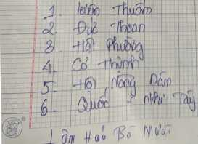

tị 1^-
-ị-t. áỡộ .

,L -M

•í 6 . w
Vo°

